Gráfico1
 | 1er Trim | 2do Trim | 3er Trim | 4to Trim
Tienda 1 | $5,000.00 | $9,000.00 | $3,000.00 | $5,000.00
Tienda 2 | $3,000.00 | $10,000.00 | $2,000.00 | $9,000.00
Tienda 3 | $1,000.00 | $3,000.00 | $8,000.00 | $1,000.00
Tienda 4 | $2,000.00 | $2,500.00 | $9,000.00 | $15,000.00
Tienda 5 | $6,000.00 | $10,000.00 | $4,000.00 | $12,000.00

Hoja1
Tienda | 1er Trim | 2do Trim | 3er Trim | 4to Trim
Tienda 1 | $5,000.00 | $9,000.00 | $3,000.00 | $5,000.00 | Para añadir más series de datos, a un gráfico con datos ya existente, debe hacer click sobre el gráfico en cuestión y, posteriormente, navegar sobre la barra de menus para seleccionar la pestaña emergente que se llama: "Diseño de gráfico"; luego, seleccionará la opción "Seleccionar datos". Su icono se ve así:
Tienda 2 | $3,000.00 | $10,000.00 | $2,000.00 | $9,000.00
Tienda 3 | $1,000.00 | $3,000.00 | $8,000.00 | $1,000.00
Tienda 4 | $2,000.00 | $2,500.00 | $9,000.00 | $15,000.00
Tienda 5 | $6,000.00 | $10,000.00 | $4,000.00 | $12,000.00

Si desea también puede intercambiar la información entre filas y columnas que está siendo representada visualmente por medio de gráficos. Al lado de la opción "Seleccionar datos", también dentro de la pestaña emergente "Diseño de gráfico", está la opción "Cambiar fila/columna"... Haga click ahí y listo! Recuerde, lo primero que debe hacer para ver todas estas opciones disponibles es hacer click sobre el gráfico ya elaborado. |  |  |  |  |  | Estando ahí, verá un recuadro de opciones. Enfoquese en lo siguiente:

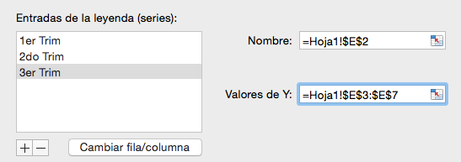

Para agregar más elementos de gráfico, a un gráfico con datos ya existente, debe hacer click sobre el gráfico en cuestión y, posteriormente, navegar sobre la barra de menus para seleccionar la pestaña emergente que se llama: "Diseño de gráfico"; luego, seleccionará la opción "Agregar elemento de gráfico". Su icono se ve así (es el primero de todos): |  |  |  |  | Paso a paso, para insertar una nueva serie de datos (idealmente de la misma tabla), debe hacer click primero sobre el botón de más (+). Luego, en el formulario de Nombre, selecciona el encabezado o etiqueta de título de la columna con datos que desea agregar al gráfico, en este caso sería a 3er Trim (ya se agregó). Por último, en el formulario de Valores de Y debe seleccionar el rango de datos de su interés que desee agregar al gráfico, en nuestro caso puntual le interesaría agregar el rango de datos correspondiente a la columna 3er Trim (lo cual ya se hizo también). Por último, haga click en Aceptar. Ponga en práctica esta explicación con la columna 4to Trim.

 | Observe todos los recursos que tiene a su disposición… y evalue cuántos hemos usado en nuestro gráfico.
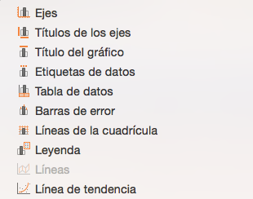

 |  |  |  |  | La serie de datos dentro del gráfico también se puede ocultar sin necesidad de suprimirlos

 | Si se percata, "Agregar elementos de gráfico" le ayuda a darle contexto, poco o mucho (esto se relaciona positivamente con la cantidad de elementos que agregue), a su gráfico. Si necesita más referencias informativas dentro del gráfico, este es el recurso ideal. En este caso puntual, hemos hecho uso de títulos de los ejes, etiquetas de gráfico, tabla de datos, líneas de la cuadrícula & líneas de tendencia (medias moviles)

 | Ahora, puede darle la sensación de que el gráfico visualmente se torne abrumante; en ese caso, lo ideal, es que exporte su gráfico a una nueva hoja de cálculo dentro de su mismo libro de Excel (para que su gráfico ocupe el espacio de toda la hoja y la información del mismo no se acumule, includa referencias que le pase). Usted puede exportar su gráfico al hacer click sobre él (click derecho) y seleccionar la opción "Mover gráfico".

